Control y criterios
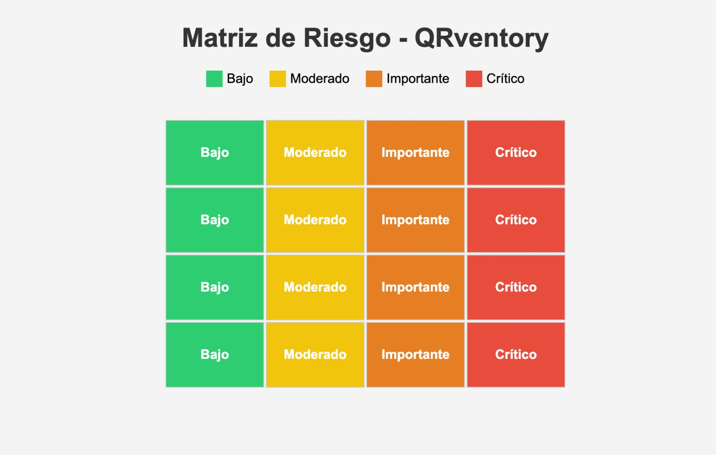
Responsable | Proceso | Sub-proceso | N° | Descripcion riesgo | Valoración | CRITERIOS PARA VALORIZACIÓN
Matias Soto/Francisco Valdivia | Proyecto Qrventory | Implementacion de aplicativo para control y gestión de equipamiento computacional e insumos tecnologicos | 1 | Falla en la conectividad durante la carga de datos en tiempo real. | Moderado
Matias Soto/Francisco Valdivia |  |  | 2 | Pérdida de información por mal manejo de base de datos. | Importante
Matias Soto/Francisco Valdivia |  |  | 3 | Errores en el escaneo de códigos QR por mala calibración de cámara. | Moderado
Matias Soto/Francisco Valdivia |  |  | 4 | Acceso no autorizado a datos sensibles del sistema. | Critico
Matias Soto/Francisco Valdivia |  |  | 5 | Falta de capacitación del personal en el uso del aplicativo. | Importante
Matias Soto/Francisco Valdivia |  |  | 6 | Demora en la implementación por falta de recursos técnicos. | Importante
Matias Soto/Francisco Valdivia |  |  | 7 | Incompatibilidad del sistema con ciertos dispositivos móviles. | Moderado
Matias Soto/Francisco Valdivia |  |  | 8 | No se respalda la base de datos de manera periódica. | Critico
Matias Soto/Francisco Valdivia |  |  | 9 | Actualizaciones no planificadas generan caídas del sistema. | Importante
Matias Soto/Francisco Valdivia |  |  | 10 | Errores de programación que afectan la funcionalidad crítica. | Critico
Matias Soto/Francisco Valdivia |  |  | 11 | Resistencia al cambio por parte de los usuarios finales. | Moderado
Matias Soto/Francisco Valdivia |  |  | 12 | Incumplimiento del cronograma del proyecto. | Critico
Matias Soto/Francisco Valdivia |  |  | 13 | Sobrecarga del servidor por alta demanda simultánea. | Importante
Matias Soto/Francisco Valdivia |  |  | 14 | Falta de integración con sistemas ya existentes. | Importante
Matias Soto/Francisco Valdivia |  |  | 15 | Pérdida o robo de dispositivos móviles con acceso al sistema. | Moderado
Matias Soto/Francisco Valdivia |  |  | 16 | Desconocimiento de normativa legal sobre protección de datos personales. | Moderado

 |  |  |  |  |  | BAJO (B)
 |  |  |  |  |  | Riesgo mínimo que tiene una probabilidad baja de ocurrir y, si sucede, su impacto es reducido. No requiere acciones urgentes o costosas para su manejo.

 |  |  |  |  |  | MODERADO (M)
 |  |  |  |  |  | Riesgo con una probabilidad moderada de ocurrir y un impacto que puede ser significativo, pero manejable. Requiere monitoreo y planes de mitigación, aunque no es urgente.

 |  |  |  |  |  | IMPORTANTE (I)
 |  |  |  |  |  | Riesgo con una probabilidad alta de ocurrir y/o un impacto considerable. Es necesario implementar medidas de mitigación efectivas y hacer un seguimiento cercano para evitar

 |  |  |  |  |  | CRITICO (C)
 |  |  |  |  |  | Riesgo con alta probabilidad de ocurrir y un impacto severo. Requiere atención inmediata, planes de acción urgentes y recursos significativos para prevenir o controlar el daño.

